8.14 Graphique 1
RERS 8.14 La mobilité des enseignants des premier et second degrés publics

[1] Évolution des taux de mobilité des enseignants titulaires du public, en %

 | Taux de changement de département des enseignants du premier degré | Taux de changement d'académie des enseignants du second degré
Année
2008 | 2.2 | 2.1
2009 | 1.7 | 2.0
2010 | 1.7 | 1.8
2011 | 1.7 | 1.7
2012 | 1.3 | 1.8
2013 | 1.2 | 1.7
2014 | 1.6 | 1.7
2015 | 1.2 | 2.2
2016 | 1.2 | 1.9
2017 | 1.3 | 1.8
2018 | 1.3 | 1.7
2019 | 1.2 | 1.7
2020 | 1.1 | 1.6
► Champ : France métropolitaine + DROM, personnels appartenant à un corps enseignant titulaire du public, rémunérés au titre de l'Éducation nationale, en activité au 30 novembre 2020.
Source : DEPP-MENJS, panel des personnels issu de BSA, novembre 2020.

 | Mobilité enseignants du premier degré |  | Mobilité enseignants du second degré
Année | Titulaires d'un poste définitif en établissement | Changement de département | Titulaires d'un poste définitif en établissement | Changement d'académie
2008 | 8.8 | 2.2 | 4.8 | 2.1
2009 | 7.5 | 1.7 | 5.1 | 2.0
2010 | 7.7 | 1.7 | 4.1 | 1.8
2011 | 8.0 | 1.7 | 4.7 | 1.7
2012 | 6.4 | 1.3 | 4.4 | 1.8
2013 | 6.4 | 1.2 | 4.6 | 1.7
2014 | 7.1 | 1.6 | 4.2 | 1.7
2015 | 7.8 | 1.2 | 5.4 | 2.2
2016 | 7.1 | 1.2 | 4.6 | 1.9
2017 | 7.4 | 1.3 | 4.7 | 1.8
2018 | 7.5 | 1.3 | 4.6 | 1.7

8.14 Carte 3
RERS 8.14 La mobilité des enseignants des premier et second degrés publics

[3] Taux de migration nette des enseignants titulaires du premier degré public par département, en %
(Novembre 2019-novembre 2020)
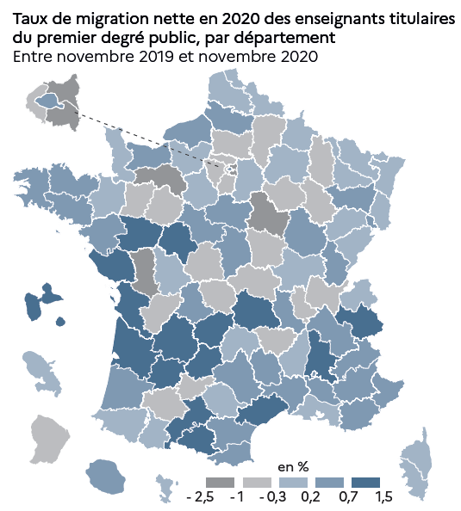
Code département | Département | Taux de migration nette (en %)
D001 | Ain | -0.5
D002 | Aisne | -0.3
D003 | Allier | -0.3
D004 | Alpes-de-Haute-Provence | 0.4
D005 | Hautes-Alpes | 0.5
D006 | Alpes-Maritimes | 0.3
D007 | Ardèche | 0.0
D008 | Ardennes | -0.3
D009 | Ariège | 0.7
D010 | Aube | -0.4
D011 | Aude | 0.6
D012 | Aveyron | 0.5
D013 | Bouches-du-Rhône | 0.0
D014 | Calvados | 0.4
D015 | Cantal | 0.0
D016 | Charente | -0.3
D017 | Charente-Maritime | 0.8
D018 | Cher | 0.4
D019 | Corrèze | 0.7
D021 | Côte-d'Or | 0.6
D022 | Côte-d'Armor | 0.5
D023 | Creuse | -0.9
D024 | Dordogne | 0.9
D025 | Doubs | 0.0
D026 | Drôme | 0.8
D027 | Eure | 0.2
D028 | Eure-et-Loir | -0.2
D029 | Finistère | 0.4
D030 | Gard | 0.3
D031 | Haute-Garonne | 1.0
D032 | Gers | -0.5
D033 | Gironde | 1.1
D034 | Herault | 0.7
D035 | Ille-et-Vilaine | 0.1
D036 | Indre | -0.5
D037 | Indre-et-loire | 0.7
D038 | Isère | 0.6
D039 | Jura | 0.7
D040 | Landes | 0.6
D041 | Loir-et-Cher | 0.5 |  | © DEPP
D042 | Loire | 0.5
D043 | Haute-Loire | -0.4
D044 | Loire-Atlantique | 0.6
D045 | Loiret | 0.3
D046 | Lot | 1.0
D047 | Lot-et-Garonne | 0.7
D048 | Lozère | 0.2
D049 | Maine-et-Loire | 1.4
D050 | Manche | 0.1
D051 | Marne | -0.1
D052 | Haute-Marne | -0.8
D053 | Mayenne | -0.4
D054 | Meurthe-et-Moselle | -0.2
D055 | Meuse | -0.5
D056 | Morbihan | 0.6
D057 | Moselle | -0.1
D058 | Nièvre | -0.9
D059 | Nord | -0.1
D060 | Oise | -0.3
D061 | Orne | -1.6
D062 | Pas-de-Calais | -0.2
D063 | Puy-de-Dôme | 1.1
D064 | Pyrénées-Atlantiques | 0.1
D065 | Hautes-Pyrénées | 0.1
D066 | Pyrénées-Orientales | 0.3
D067 | Bas-Rhin | -0.1
D068 | Haut-Rhin | -0.1
D069 | Rhône | -0.3
D070 | Haute-Saône | 0.1
D071 | Saône-et-Loire | 0.0
D072 | Sarthe | -0.6
D073 | Savoie | 0.8
D074 | Haute-Savoie | 0.1
D075 | Paris | 0.3
D076 | Seine-Maritime | 0.3
D077 | Seine-et-Marne | 0.1
D078 | Yvelines | -0.5
D079 | Deux-Sèvres | -1.5
D080 | Somme | 0.3
D081 | Tarn | 0.1
D082 | Tarn-et-Garonne | -0.4
D083 | Var | 0.5
D084 | Vaucluse | 0.3
D085 | Vendée | 1.1
D086 | Vienne | 0.0
D087 | Haute-Vienne | 0.2
D088 | Vosges | 0.7
D089 | Yonne | -1.3
D090 | Territoire-de-Belfort | 0.3
D091 | Essonne | -0.6
D092 | Hauts-de-Seine | -0.8
D093 | Seine-Saint-Denis | -2.4
D094 | Val-de-Marne | -1.3
D095 | Val-d'Oise | -0.5
D02A | Corse-du-Sud | 0.0
D02B | Haute-Corse | 0.0
D971 | Guadeloupe | 1.0
D972 | Martinique | -0.1
D973 | Guyane | -0.4
D974 | Réunion | 0.4
D976 | Mayotte | -0.2
► Champ : France métropolitaine + DROM, personnels appartenant à un corps enseignant titulaire du public, rémunérés au titre de l'Éducation nationale, en activité au 30 novembre 2020.
Source : DEPP-MENJS, panel des personnels issu de BSA, novembre 2020. |  |  | © DEPP

8.14 Carte 4
RERS 8.14 La mobilité des enseignants des premier et second degrés publics

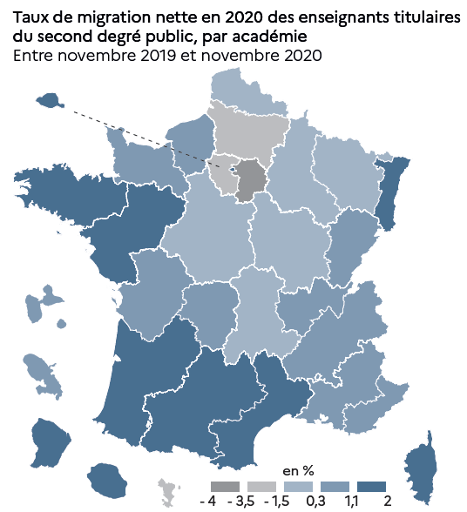
[4] Taux de migration nette des enseignants titulaires du second degré public par académie, en %
(Novembre 2019-novembre 2020)

Code académie | Académie | Taux de migration nette (en %)
A01 | Paris | 1.3
A02 | Aix-Marseille | 0.7
A03 | Besançon | 0.5
A04 | Bordeaux | 1.7
A05 | Caen | 0.9
A06 | Clermont-Ferrand | 0.3
A07 | Dijon | 0.1
A08 | Grenoble | 0.7
A09 | Lille | -0.1
A10 | Lyon | 1.1
A11 | Montpellier | 1.4
A12 | Nancy-Metz | 0.2
A13 | Poitiers | 0.9
A14 | Rennes | 1.8
A15 | Strasbourg | 1.3
A16 | Toulouse | 1.5
A17 | Nantes | 1.7
A18 | Orléans- Tours | -0.4
A19 | Reims | -1.3
A20 | Amiens | -2.7
A21 | Rouen | 0.3
A22 | Limoges | 0.6
A23 | Nice | 0.9
A24 | Créteil | -3.9
A25 | Versailles | -3.3
A27 | Corse | 1.3
A28 | Réunion | 1.7
A31 | Martinique | 0.5
A32 | Guadeloupe | 0.6
A33 | Guyane | 1.2
A43 | Mayotte | -1.7
► Champ : France métropolitaine + DROM, personnels appartenant à un corps enseignant titulaire du public, rémunérés au titre de l'Éducation nationale, en activité au 30 novembre 2020.
Source : DEPP-MENJS, panel des personnels issu de BSA, novembre 2020. |  | © DEPP | © DEPP

